gioi_han_day_so
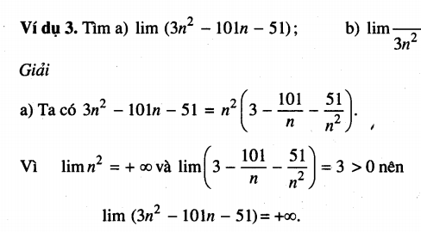
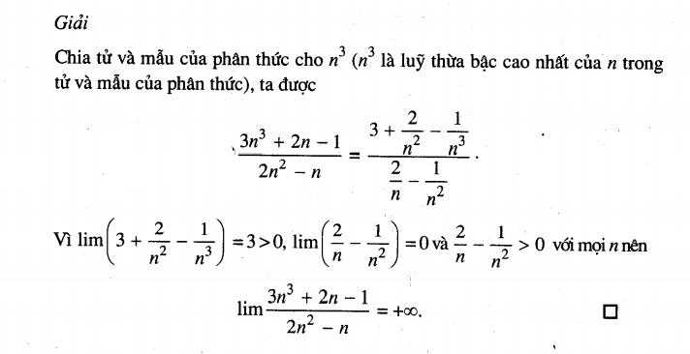
Định nghĩa
Giới hạn của dãy số cho ta biết được
+ Khi n -> ∞ thì dãy số Un có giá trị tiến tới đâu

Dãy số có gới hạn 0
Dãy số Un có gới hạn 0 nếu với mỗi số dương nhỏ tùy ý cho trước, mọi số hạn của dãy số, kể từ số hạng nào đó trở đi, đều có giá trị tuyệt đối nhỏ hơn số dương đó

Một số dãy số có gới hạn 0

$$\lim_{n → ∞}{\frac{1}{n}=0}$$

$$\lim_{n → ∞}{\frac{1}{√n}}=0$$

Dãy số có giới hạn hữu hạn

Dãy số có gới hạn là số thực L nếu Lim(Un - L) = 0
Khi đó ta viết
 | Lim(un) = L
Dãy số có gới hạn là một số thực goi là dãy số có giới hạn hữu hạn
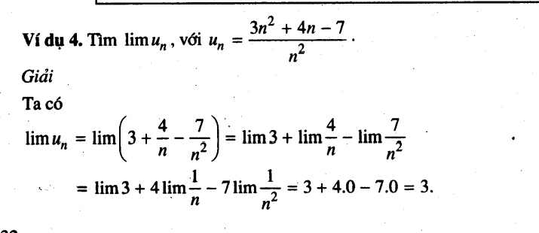

Giới hạn vô cực

Gới hạn +∞
Dãy số Un có giới hạn + ∞ nếu với mỗi số dương tùy ý cho trước, mọi số hạn của dãy số, kể từ số hạng nào đó trở đi, đều lớn hơn số dương đó
Kí hiệu
 | limUn = +∞

Giới hạn -∞
Dãy số Un có gới hạn -∞ nếu với mỗi số âm tùy ý cho trước, mọi số hạn của dãy số, kể từ số hạn nào đó trở đi, đều nhỏ hơn số âm đó
Kí hiệu
 | limUn =-∞

Ví dụ
lim(2n -3) = +∞
lim(-2n -3) = -∞

Các quy tắt tìm giới hạn vô cực
Quy tắt 1

TÌm lim(Un x Vn)
Nếu limUn = ±∞ và limVn = ±∞
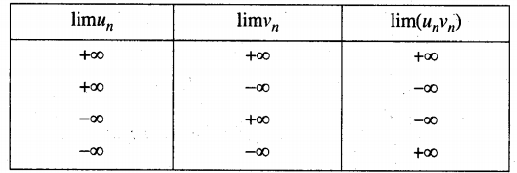

Quy tắt 2
TÌm lim(Un x Vn)
Nếu limUn = ±∞ và limVn = ±L
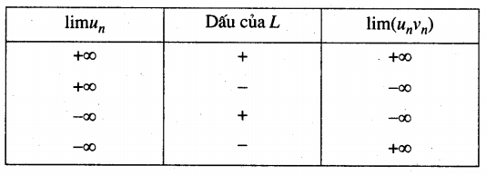

Quy tắt 3
Tìm$\lim_{}{\frac{Un}{Vn}}$

Nếu limUn = L và != 0 và limVn = 0
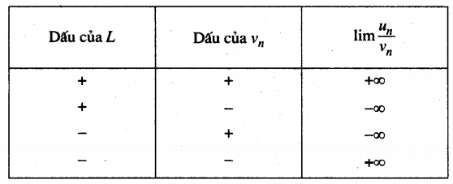

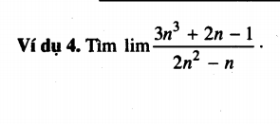

VD

